1.2
voltar à página inicial |  |  |  | 1 - CLAREZA DO CONTEÚDO
 | S | N | NA
 | x |  |  | 1.2 Os termos mais complexos têm uma definição agregada
 |  |  |  | Quando são usados termos complexos ou técnicos que não sejam de uso corrente, estes devem ter agregada uma definição. Todos os termos definidos desta forma devem fazer parte de um glossário disponível no sítio Web.

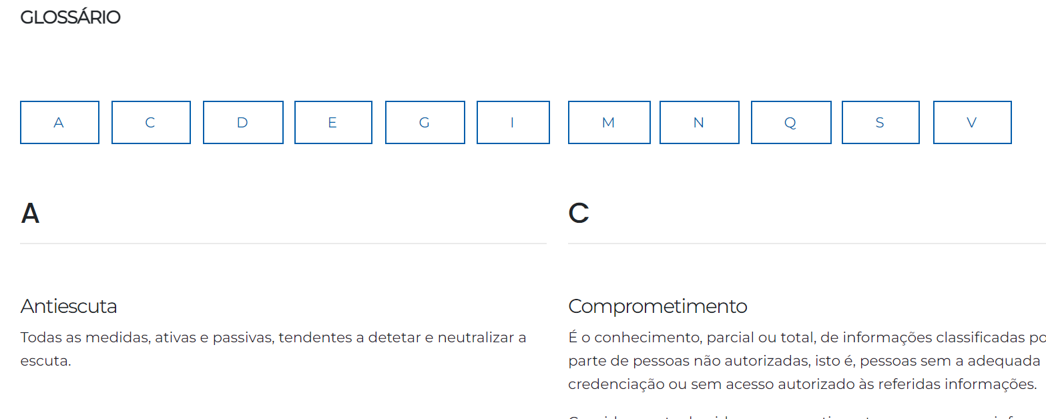
 | Listagem de evidências
 |  |  |  |  | Notas:
 |  |  |  |  | Existe uma página no sítio Web com um glossário para os termos mais complexos. Página em evidência: https://www.gns.gov.pt/pt/glossario/

1.4
voltar à página inicial |  |  |  | 1 - CLAREZA DO CONTEÚDO
 | S | N | NA
 | x |  |  | 1.4 A informação sobre a entidade responsável pelo conteúdo está em todas as páginas
 |  |  |  | A identificação da entidade responsável pelos conteúdos produzidos, incluindo uma hiperligação para a página de contactos deverá constar do rodapé de todas as páginas.

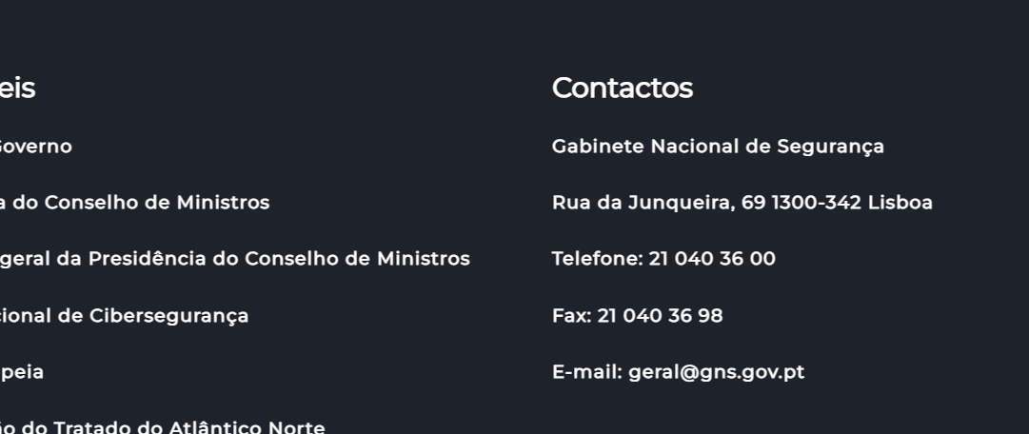
 | Listagem de evidências
 |  |  |  |  | Notas:
 |  |  |  |  | Encontra-se no rodapé em todas as páginas do sítio Web, a informação sobre a entidade responsável assim como seus contactos.

2.1
voltar à página inicial |  |  |  | 2 - USABILIDADE DO CONTEÚDO
 | S | N | NA
 | x |  |  | 2.1 O tipo de letra do corpo do documento é adequado e o tamanho da letra é, no mínimo, de 12 pontos
 |  |  |  | De forma a assegurar a boa legibilidade do texto para todos os utilizadores, o tamanho de letra do texto que compõe o corpo do documento deverá ser, no mínimo, de 12 pontos, assegurando sempre que os mesmos são escaláveis para tamanhos superiores, sempre que o utilizador considere necessário.

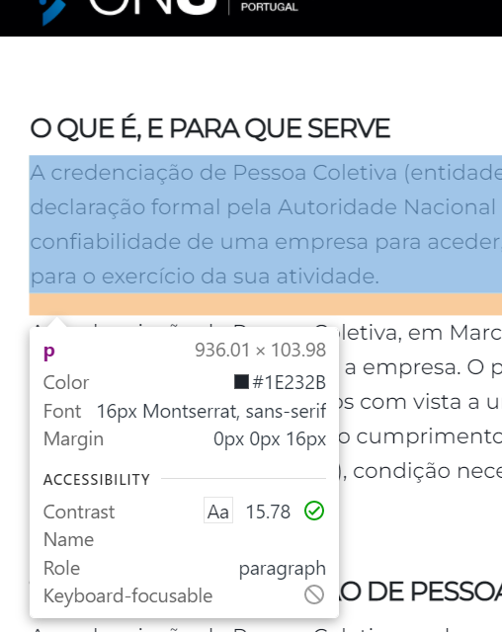
 | Listagem de evidências
 |  |  |  |  | Notas:
 |  |  |  |  | O texto do corpo do documento tem um tamanho de letra adequado de 16px (12 pontos). Página em evidência: https://www.gns.gov.pt/pt/empresas/

2.2
voltar à página inicial |  |  |  | 2 - USABILIDADE DO CONTEÚDO
 | S | N | NA
 | x |  |  | 2.2 A informação secundária (datas, autores) utiliza, no mínimo, um tamanho de letra de 10 pontos
 |  |  |  | A informação secundária, como os autores de textos ou de imagens, as datas de publicação ou outros tipos de meta-informação, podem usar tamanhos de letra mais pequenos, mas, no mínimo, com 10 pontos, assegurando sempre que os mesmos são escaláveis para tamanhos superiores, sempre que o utilizador considere necessário.

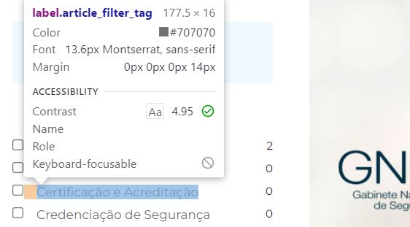
 | Listagem de evidências
 |  |  |  |  | Notas:
 |  |  |  |  | Os tamanhos de letra nas informações secundárias são escaláveis e tamanho superior a 10 pontos. Páginas em evidências: https://dyn.gns.gov.pt/pt/noticias/ https://www.gns.gov.pt/pt/cga-autoridade-govsatcom-competente/

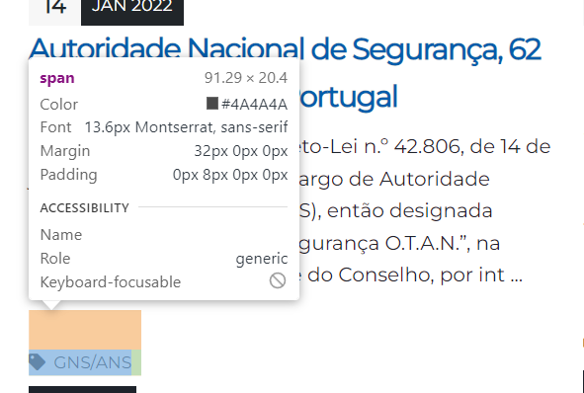

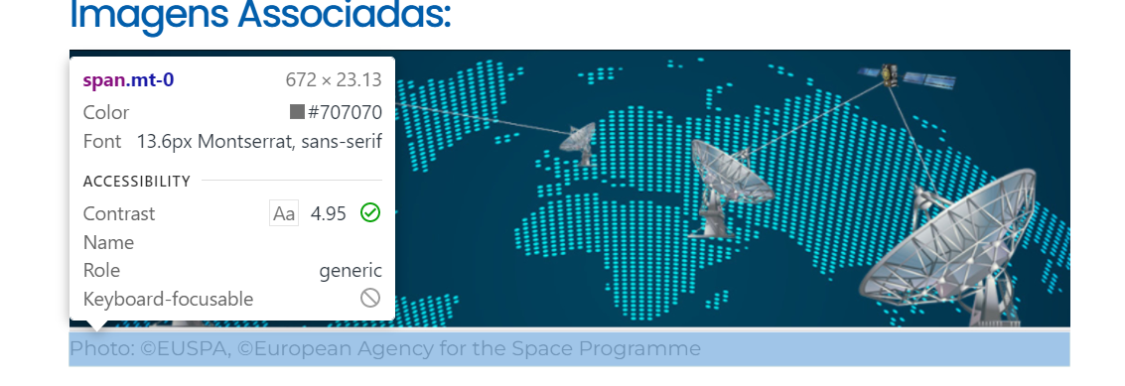

2.4
voltar à página inicial |  |  |  | 2 - USABILIDADE DO CONTEÚDO
 | S | N | NA
 | x |  |  | 2.4 O espaçamento entre linhas não é inferior a 1.5x o tamanho da letra
 |  |  |  | Para assegurar a leitura confortável de blocos de texto deve ser usado um espaçamento entre linhas de 1.5x o tamanho da letra.

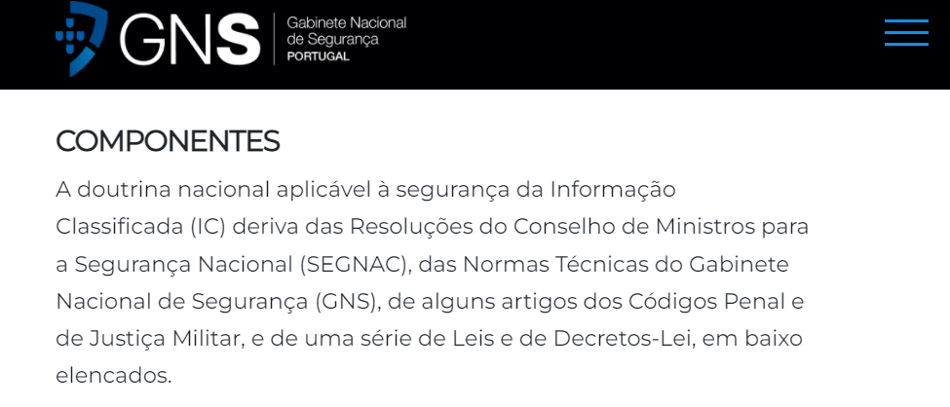
 | Listagem de evidências
 |  |  |  |  | Notas:
 |  |  |  |  | O espaçamento entre linhas é de 1.7x ao tamanho da letra, que assegura uma leitura confortável. Página em evidência: https://www.gns.gov.pt/pt/doutrinanacional/

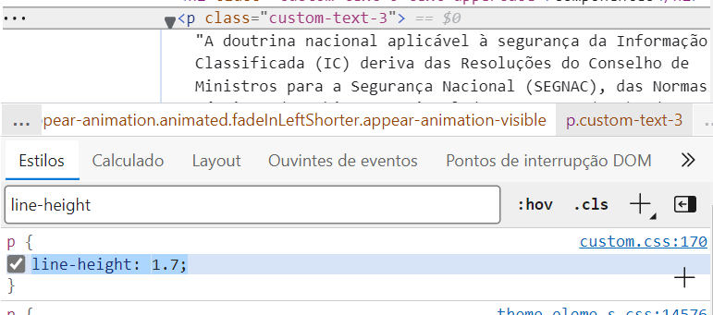

3.1
voltar à página inicial |  |  |  | 3 - ESTRUTURA DA NAVEGAÇÃO
 | S | N | NA
 | x |  |  | 3.1 Nenhum nível de navegação tem mais de 9 opções
 |  |  |  | A navegação principal deve ser equilibrada, nem com demasiadas opções de topo sem opções secundárias, nem com poucas opções de topo e muitas opções secundarias. Nenhum nível de navegação deve ter mais de 9 opções.

 | Listagem de evidências
 |  |  |  |  | Notas:
 |  |  |  |  | Em virtude de o sitio Web conter muita informação estruturada no menu Principal, o mesmo é apresentado somente com um nível (Figura 1). As subopções desse menu é apresentada através de uma nova estrutura de navegação (Figura 2) composto por vários submenus (menor que 9) em que cada nível é compostos com menos de 9 opções. No menu inferior, em rodapé, o sitio Web é estruturado somente com 1 nível, e com menos de 9 opções. (Figura 3).

 | Figura 1
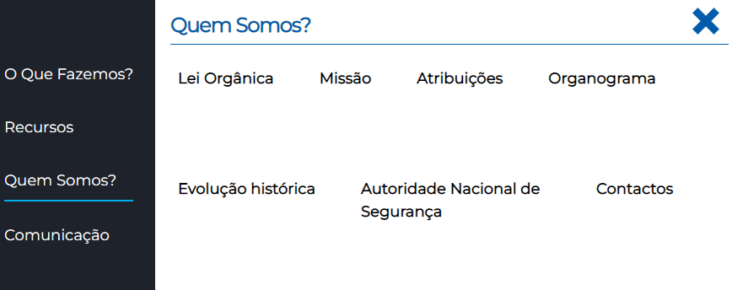

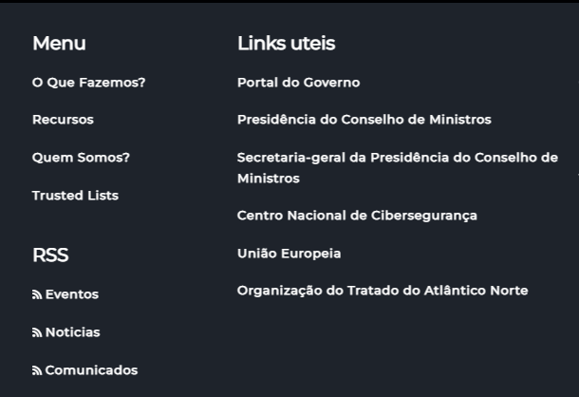

3.3
voltar à página inicial |  |  |  | 3 - ESTRUTURA DA NAVEGAÇÃO
 | S | N | NA
 | x |  |  | 3.3 As hiperligações de texto não devem ser diferenciadas apenas com base na cor
 |  |  |  | As hiperligações de texto devem apresentar um contraste mínimo de 4,5:1 com a envolvente e uma representação visual complementar à cor - idealmente as hiperligações devem apresentar-se sublinhadas. As hiperligações em texto devem apresentar-se da mesma forma em todo o sítio Web.

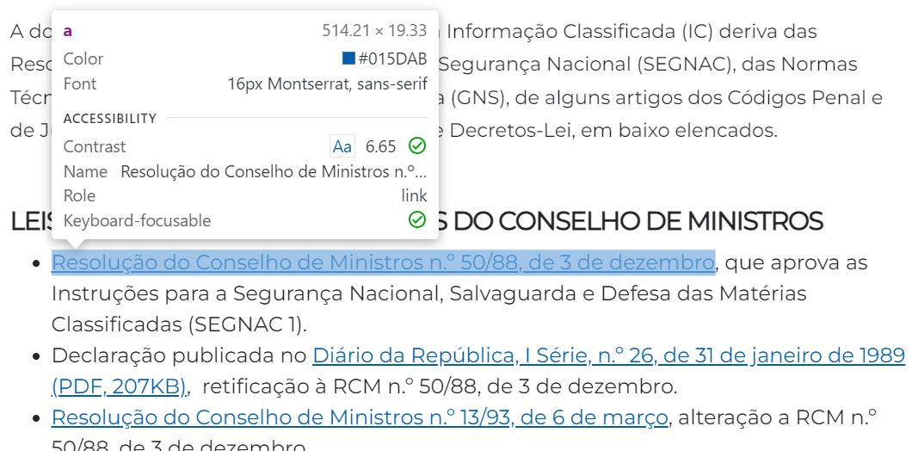
 | Listagem de evidências
 |  |  |  |  | Notas:
 |  |  |  |  | As hiperligações de texto são diferenciadas com uma representação visual complementar à cor, sublinhadas e com um contraste de 6,65:1. Página em evidência: https://www.gns.gov.pt/pt/doutrinanacional/

5.2
voltar à página inicial |  |  |  | 5 - ELEMENTOS INTERATIVOS
 | S | N | NA
 | x |  |  | 5.2 Os elementos interativos têm uma dimensão mínima de 44px CSS (44 pontos) (vertical e horizontal)
 |  |  |  | De forma a assegurar que todos os elementos interativos são facilmente acionáveis por qualquer tipo de dispositivo apontador ou toque, estes devem ter a dimensão mínima de 44px CSS de altura e de largura.

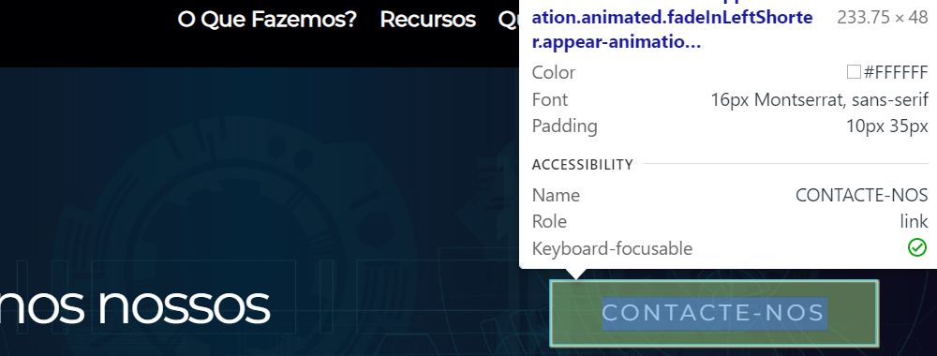
 | Listagem de evidências
 |  |  |  |  | Notas:
 |  |  |  |  | Os elementos interativos têm a dimensão mínima exigida, conforme evidência. Página em evidência: https://www.gns.gov.pt

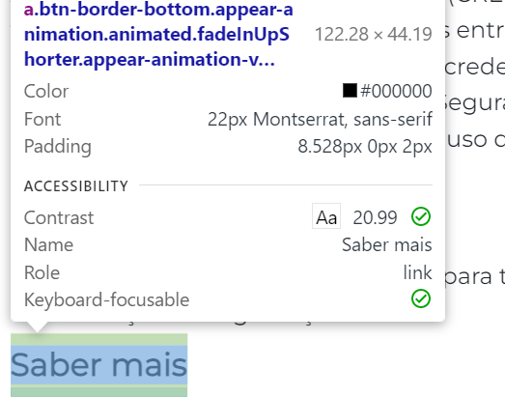

5.4
voltar à página inicial |  |  |  | 5 - ELEMENTOS INTERATIVOS
 | S | N | NA
 | x |  |  | 5.4 Elementos gráficos interativos têm de aparentar ser clicáveis
 |  |  |  | Os elementos gráficos clicáveis devem ser percecionáveis como tal, através da forma, da cor ou do aparente volume.

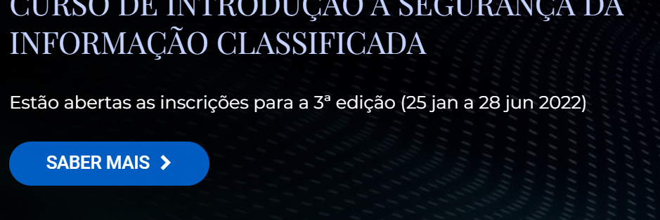
 | Listagem de evidências
 |  |  |  |  | Notas:
 |  |  |  |  | Os elementos gráficos clicáveis são percecionáveis na sua aparência através da cor ou de hiperligação Página em evidência: https://www.gns.gov.pt

